TDSheet
№ | ФОТО |  | Штрихкод | Наименование | Цвет | Продажная единица, шт. | Кол-во в коробке, шт. | спец.цена | заказ
56 | 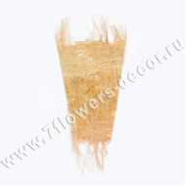 Нет Фото | http://7flowers-decor.ru/upload/1c_catalog/import_files/5500002270390.jpg | 5500002270390 | Конус для 1-го цветка с бахрамой, лен | Оранжевый | 1 | 250 | 11.05
60 | 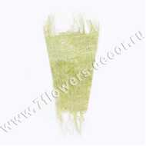 Нет Фото | http://7flowers-decor.ru/upload/1c_catalog/import_files/5500002270393.jpg | 5500002270393 | Конус для 1-го цветка с бахрамой, лен | Салатовый | 1 | 250 | 9.00
62 | 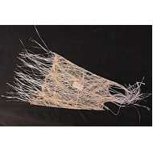 Нет Фото | http://7flowers-decor.ru/upload/1c_catalog/import_files/5500002270389.jpg | 5500002270389 | Конус для 1-го цветка с бахрамой, лен | Отбеленный | 1 | 250 | 9.00
65 | 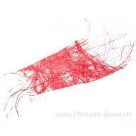 Нет Фото | http://7flowers-decor.ru/upload/1c_catalog/import_files/5500002270391.jpg | 5500002270391 | Конус для 1-го цветка с бахрамой, лен | Красный | 1 | 250 | 9.00
113 | 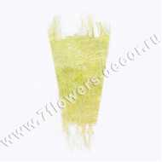 Нет Фото | http://7flowers-decor.ru/upload/1c_catalog/import_files/5500002270394.jpg | 5500002270394 | Конус для 1-го цветка с бахрамой, лен | Лимонный | 1 | 250 | 9.00
131 | 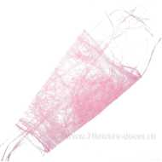 Нет Фото | http://7flowers-decor.ru/upload/1c_catalog/import_files/5500002270392.jpg | 5500002270392 | Конус для 1-го цветка с бахрамой, лен | Розовый | 1 | 250 | 9.00
132 | 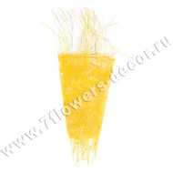 Нет Фото | http://7flowers-decor.ru/upload/1c_catalog/import_files/5500002270395.jpg | 5500002270395 | Конус для 1-го цветка с бахрамой, лен | Желтый | 1 | 250 | 9.00
133 | 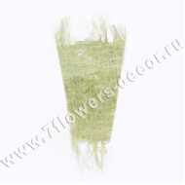 Нет Фото | http://7flowers-decor.ru/upload/1c_catalog/import_files/5500023434684.jpg | 5500023434684 | Конус для 1-го цветка с бахрамой, лен | Зеленый | 1 | 250 | 11.05
7 | 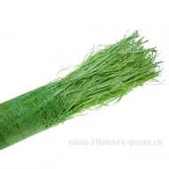 Нет Фото | http://7flowers-decor.ru/upload/1c_catalog/import_files/5500025914818.jpg | 5500025914818 | Лен полотно с бахромой, 5м | Зеленый | 1 | 1 | 476.85
41 | 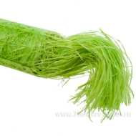 Нет Фото | http://7flowers-decor.ru/upload/1c_catalog/import_files/5500002247131.jpg | 5500002247131 | Лен полотно с бахромой, 5м | Салатовый | 1 | 1 | 476.85
107 | 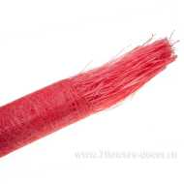 Нет Фото | http://7flowers-decor.ru/upload/1c_catalog/import_files/5500002247129.jpg | 5500002247129 | Лен полотно с бахромой, 5м | Красный | 1 | 1 | 476.85
117 | 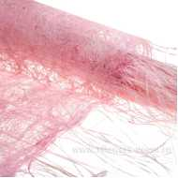 Нет Фото | http://7flowers-decor.ru/upload/1c_catalog/import_files/5500002247130.jpg | 5500002247130 | Лен полотно с бахромой, 5м | Розовый | 1 | 1 | 476.85
118 | 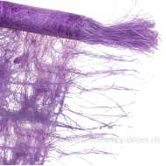 Нет Фото | http://7flowers-decor.ru/upload/1c_catalog/import_files/5500025235005.jpg | 5500025235005 | Лен полотно с бахромой, 5м | Сиреневый | 1 | 1 | 476.85
130 | 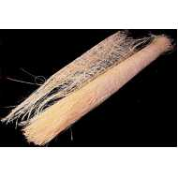 Нет Фото | http://7flowers-decor.ru/upload/1c_catalog/import_files/5500002247128.jpg | 5500002247128 | Лен полотно с бахромой, 5м | Отбеленный | 1 | 1 | 476.85
43 | 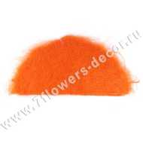 Нет Фото | http://7flowers-decor.ru/upload/1c_catalog/import_files/5500001432683.jpg | 5500001432683 | Набор упаковки для букета, сизаль, 60 х 30 см, (10шт) | Оранжевый | 10 | 100 | 199.75
48 | 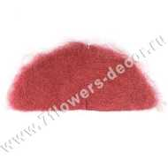 Нет Фото | http://7flowers-decor.ru/upload/1c_catalog/import_files/5500001432689.jpg | 5500001432689 | Набор упаковки для букета, сизаль, 60 х 30 см, (10шт) | Бордо | 10 | 100 | 199.75
82 | 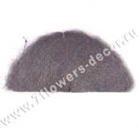 Нет Фото | http://7flowers-decor.ru/upload/1c_catalog/import_files/5500001882130.jpg | 5500001882130 | Набор упаковки для букета, сизаль, 60 х 30 см, (10шт) | Сиреневый | 10 | 100 | 199.75
11 | 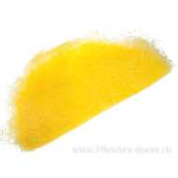 Нет Фото | http://7flowers-decor.ru/upload/1c_catalog/import_files/4606500408658.jpg | 4606500408658 | Набор упаковки для букета, сизаль, 60х30 см (10шт) | Желтый | 10 | 360 | 204.00
16 | 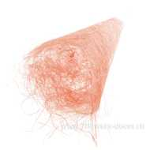 Нет Фото | http://7flowers-decor.ru/upload/1c_catalog/import_files/4606500408634.jpg | 4606500408634 | Набор упаковки для букета, сизаль, 60х30 см (10шт) | Светло-розовый | 10 | 360 | 204.00
28 | 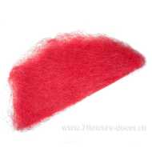 Нет Фото | http://7flowers-decor.ru/upload/1c_catalog/import_files/4606500408665.jpg | 4606500408665 | Набор упаковки для букета, сизаль, 60х30 см (10шт) | Красный | 10 | 360 | 204.00
34 | 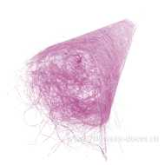 Нет Фото | http://7flowers-decor.ru/upload/1c_catalog/import_files/4606500408672.jpg | 4606500408672 | Набор упаковки для букета, сизаль, 60х30 см (10шт) | Сиреневый | 10 | 360 | 204.00
100 | 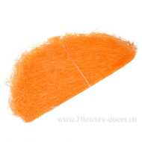 Нет Фото | http://7flowers-decor.ru/upload/1c_catalog/import_files/4606500408641.jpg | 4606500408641 | Набор упаковки для букета, сизаль, 60х30 см (10шт) | Оранжевый | 10 | 360 | 204.00
121 | 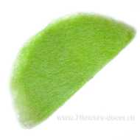 Нет Фото | http://7flowers-decor.ru/upload/1c_catalog/import_files/4606500408696.jpg | 4606500408696 | Набор упаковки для букета, сизаль, 60х30 см (10шт) | Зеленое яблоко | 10 | 360 | 204.00
134 | 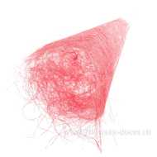 Нет Фото | http://7flowers-decor.ru/upload/1c_catalog/import_files/4606500408689.jpg | 4606500408689 | Набор упаковки для букета, сизаль, 60х30 см (10шт) | Розовый | 10 | 360 | 204.00
146 | 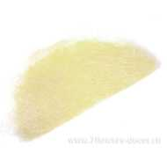 Нет Фото | http://7flowers-decor.ru/upload/1c_catalog/import_files/4606500408702.jpg | 4606500408702 | Набор упаковки для букета, сизаль, 60х30 см (10шт) | Белый | 10 | 360 | 204.00
137 | 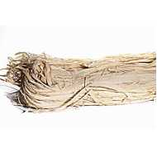 Нет Фото | http://7flowers-decor.ru/upload/1c_catalog/import_files/5500001336047.jpg | 5500001336047 | Раффия натуральная 250г, Bleached | Отбеленный | 1 | 40 | 85.00
103 | 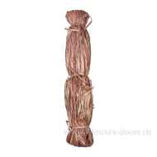 Нет Фото | http://7flowers-decor.ru/upload/1c_catalog/import_files/4606500062522.jpg | 4606500062522 | Раффия натуральная, 250г, Brown | Коричневый | 1 | 40 | 85.00
142 | 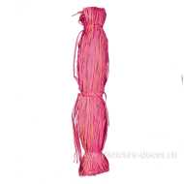 Нет Фото | http://7flowers-decor.ru/upload/1c_catalog/import_files/4606500062485.jpg | 4606500062485 | Раффия натуральная, 250г, Red | Красный | 1 | 40 | 85.00
9 | 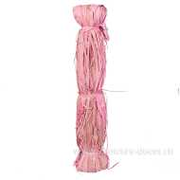 Нет Фото | http://7flowers-decor.ru/upload/1c_catalog/import_files/4606500062508.jpg | 4606500062508 | Раффия натуральная, 250г, Rosebloom | Розовый | 1 | 40 | 85.00
76 | 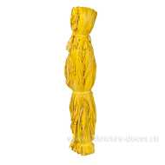 Нет Фото | http://7flowers-decor.ru/upload/1c_catalog/import_files/4606500062492.jpg | 4606500062492 | Раффия натуральная, 250г, Yellow | Жёлтый | 1 | 40 | 85.00
1 | 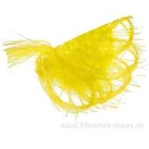 Нет Фото | http://7flowers-decor.ru/upload/1c_catalog/import_files/4606500408740.jpg | 4606500408740 | Салфетка ВЕЕР ажурная | Лимонный | 1 | 10 | 80.75
66 | 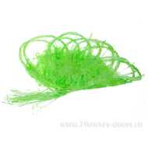 Нет Фото | http://7flowers-decor.ru/upload/1c_catalog/import_files/4606500408726.jpg | 4606500408726 | Салфетка ВЕЕР ажурная | Салатовый | 1 | 10 | 80.75
67 | 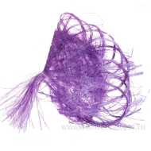 Нет Фото | http://7flowers-decor.ru/upload/1c_catalog/import_files/4606500408764.jpg | 4606500408764 | Салфетка ВЕЕР ажурная | Сиреневый | 1 | 10 | 80.75
68 | 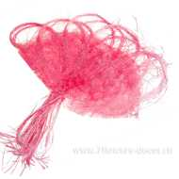 Нет Фото | http://7flowers-decor.ru/upload/1c_catalog/import_files/4606500408733.jpg | 4606500408733 | Салфетка ВЕЕР ажурная | Ярко -розовый | 1 | 10 | 80.75
70 | 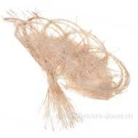 Нет Фото | http://7flowers-decor.ru/upload/1c_catalog/import_files/4606500408719.jpg | 4606500408719 | Салфетка ВЕЕР ажурная | Топленое молоко | 1 | 10 | 80.75
88 | 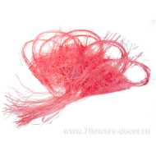 Нет Фото | http://7flowers-decor.ru/upload/1c_catalog/import_files/4606500408757.jpg | 4606500408757 | Салфетка ВЕЕР ажурная | Красный | 1 | 10 | 67.00
4 | 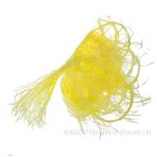 Нет Фото | http://7flowers-decor.ru/upload/1c_catalog/import_files/4606500408801.jpg | 4606500408801 | Салфетка ВЕЕР мини с бахромой | Лимонный | 1 | 10 | 72.25
36 | 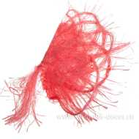 Нет Фото | http://7flowers-decor.ru/upload/1c_catalog/import_files/4606500408818.jpg | 4606500408818 | Салфетка ВЕЕР мини с бахромой | Красный | 1 | 10 | 72.25
55 | 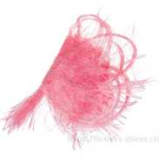 Нет Фото | http://7flowers-decor.ru/upload/1c_catalog/import_files/4606500408795.jpg | 4606500408795 | Салфетка ВЕЕР мини с бахромой | Ярко -розовый | 1 | 10 | 72.25
89 | 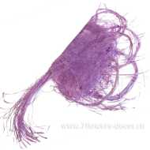 Нет Фото | http://7flowers-decor.ru/upload/1c_catalog/import_files/4606500408825.jpg | 4606500408825 | Салфетка ВЕЕР мини с бахромой | Сиреневый | 1 | 10 | 72.25
94 | 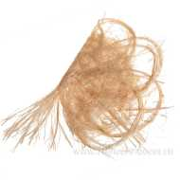 Нет Фото | http://7flowers-decor.ru/upload/1c_catalog/import_files/4606500408771.jpg | 4606500408771 | Салфетка ВЕЕР мини с бахромой | Топленое молоко | 1 | 10 | 72.25
139 | 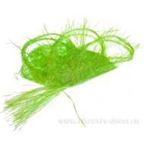 Нет Фото | http://7flowers-decor.ru/upload/1c_catalog/import_files/4606500408788.jpg | 4606500408788 | Салфетка ВЕЕР мини с бахромой | Салатовый | 1 | 10 | 72.25
2 | 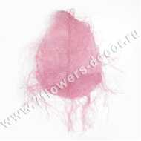 Нет Фото | http://7flowers-decor.ru/upload/1c_catalog/import_files/5500002247109.jpg | 5500002247109 | Салфетка КАПЛЯ с бахромой, лен | Розовый | 1 | 30 | 98.00
21 | 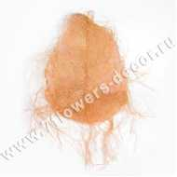 Нет Фото | http://7flowers-decor.ru/upload/1c_catalog/import_files/5500002247107.jpg | 5500002247107 | Салфетка КАПЛЯ с бахромой, лен | Оранжевый | 1 | 30 | 119.00
27 | 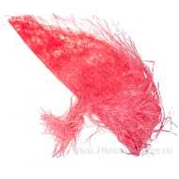 Нет Фото | http://7flowers-decor.ru/upload/1c_catalog/import_files/5500002247108.jpg | 5500002247108 | Салфетка КАПЛЯ с бахромой, лен | Красный | 1 | 30 | 119.00
38 | 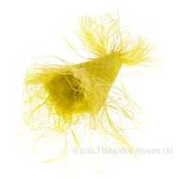 Нет Фото | http://7flowers-decor.ru/upload/1c_catalog/import_files/5500002247111.jpg | 5500002247111 | Салфетка КАПЛЯ с бахромой, лен | Лимонный | 1 | 30 | 98.00
69 |  Нет Фото | http://7flowers-decor.ru/upload/1c_catalog/import_files/5500002247106.jpg | 5500002247106 | Салфетка КАПЛЯ с бахромой, лен | Отбеленный | 1 | 30 | 119.00
91 | 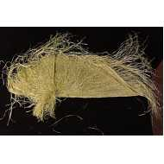 Нет Фото | http://7flowers-decor.ru/upload/1c_catalog/import_files/5500002247113.jpg | 5500002247113 | Салфетка КАПЛЯ с бахромой, лен | Зеленый | 1 | 30 | 119.00
112 | 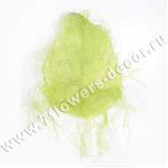 Нет Фото | http://7flowers-decor.ru/upload/1c_catalog/import_files/5500002247110.jpg | 5500002247110 | Салфетка КАПЛЯ с бахромой, лен | Салатовый | 1 | 30 | 98.00
23 | 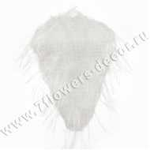 Нет Фото | http://7flowers-decor.ru/upload/1c_catalog/import_files/5500002247119.jpg | 5500002247119 | Салфетка КОНУС с бахрамой, лен | Отбеленный | 1 | 30 | 63.58
53 | 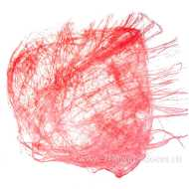 Нет Фото | http://7flowers-decor.ru/upload/1c_catalog/import_files/5500002247121.jpg | 5500002247121 | Салфетка КОНУС с бахрамой, лен | Красный | 1 | 30 | 63.58
57 |  Нет Фото | http://7flowers-decor.ru/upload/1c_catalog/import_files/5500002247127.jpg | 5500002247127 | Салфетка КОНУС с бахрамой, лен | Топленое молоко | 1 | 30 | 52.00
59 |  Нет Фото | http://7flowers-decor.ru/upload/1c_catalog/import_files/5500002247124.jpg | 5500002247124 | Салфетка КОНУС с бахрамой, лен | Лимонный | 1 | 30 | 63.58
85 |  Нет Фото | http://7flowers-decor.ru/upload/1c_catalog/import_files/5500002247126.jpg | 5500002247126 | Салфетка КОНУС с бахрамой, лен | Зеленый | 1 | 30 | 63.58
141 |  Нет Фото | http://7flowers-decor.ru/upload/1c_catalog/import_files/5500002247122.jpg | 5500002247122 | Салфетка КОНУС с бахрамой, лен | Розовый | 1 | 30 | 52.00
147 |  Нет Фото | http://7flowers-decor.ru/upload/1c_catalog/import_files/5500002247120.jpg | 5500002247120 | Салфетка КОНУС с бахрамой, лен | Оранжевый | 1 | 30 | 63.58
44 |  Нет Фото | http://7flowers-decor.ru/upload/1c_catalog/import_files/5500023605176.jpg | 5500023605176 | Салфетка КРУГ мини с бахромой, лен | Отбеленный | 1 | 30 | 55.63
58 | Нет Фото | http://7flowers-decor.ru/upload/1c_catalog/import_files/5500023605213.jpg | 5500023605213 | Салфетка КРУГ мини с бахромой, лен | Лимонный | 1 | 30 | 46.00
71 |  Нет Фото | http://7flowers-decor.ru/upload/1c_catalog/import_files/5500023605190.jpg | 5500023605190 | Салфетка КРУГ мини с бахромой, лен | Розовый | 1 | 30 | 46.00
99 |  Нет Фото | http://7flowers-decor.ru/upload/1c_catalog/import_files/5500023605206.jpg | 5500023605206 | Салфетка КРУГ мини с бахромой, лен | Салатовый | 1 | 30 | 46.00
108 |  Нет Фото | http://7flowers-decor.ru/upload/1c_catalog/import_files/5500023605183.jpg | 5500023605183 | Салфетка КРУГ мини с бахромой, лен | Красный | 1 | 30 | 55.63
14 |  Нет Фото | http://7flowers-decor.ru/upload/1c_catalog/import_files/5500023605237.jpg | 5500023605237 | Салфетка КРУГ мини с длинн. бахромой, лен | Отбеленный | 1 | 30 | 47.69
12 |  Нет Фото | http://7flowers-decor.ru/upload/1c_catalog/import_files/5500002247097.jpg | 5500002247097 | Салфетка КРУГ с бахрамой, лен | Отбеленный | 1 | 10 | 103.32
15 | Нет Фото | http://7flowers-decor.ru/upload/1c_catalog/import_files/5500002247105.jpg | 5500002247105 | Салфетка КРУГ с бахрамой, лен | Топленое молоко | 1 | 10 | 85.00
45 |  Нет Фото | http://7flowers-decor.ru/upload/1c_catalog/import_files/5500002247099.jpg | 5500002247099 | Салфетка КРУГ с бахрамой, лен | Красный | 1 | 10 | 103.32
46 |  Нет Фото | http://7flowers-decor.ru/upload/1c_catalog/import_files/5500002247102.jpg | 5500002247102 | Салфетка КРУГ с бахрамой, лен | Лимонный | 1 | 10 | 103.32
84 |  Нет Фото | http://7flowers-decor.ru/upload/1c_catalog/import_files/5500002247100.jpg | 5500002247100 | Салфетка КРУГ с бахрамой, лен | Розовый | 1 | 10 | 103.32
101 |  Нет Фото | http://7flowers-decor.ru/upload/1c_catalog/import_files/5500002247098.jpg | 5500002247098 | Салфетка КРУГ с бахрамой, лен | Оранжевый | 1 | 10 | 85.00
111 | Нет Фото | http://7flowers-decor.ru/upload/1c_catalog/import_files/5500002247101.jpg | 5500002247101 | Салфетка КРУГ с бахрамой, лен | Салатовый | 1 | 10 | 103.32
75 |  Нет Фото | http://7flowers-decor.ru/upload/1c_catalog/import_files/5500034196540.jpg | 5500034196540 | Салфетка ПОЛУКРУГ с бахрамой, лен | Салатовый | 1 | 10 | 55.63
79 |  Нет Фото | http://7flowers-decor.ru/upload/1c_catalog/import_files/5500034196571.jpg | 5500034196571 | Салфетка ПОЛУКРУГ с бахрамой, лен | Зеленый | 1 | 30 | 55.63
120 |  Нет Фото | http://7flowers-decor.ru/upload/1c_catalog/import_files/5500034196564.jpg | 5500034196564 | Салфетка ПОЛУКРУГ с бахрамой, лен | Жёлтый | 1 | 10 | 55.63
25 |  Нет Фото | http://7flowers-decor.ru/upload/1c_catalog/import_files/5500001178238.jpg | 5500001178238 | Упак. материал Абака 48cm x 9m, Apple Green | Светло-зеленый | 1 | 20 | 181.30
72 |  Нет Фото | http://7flowers-decor.ru/upload/1c_catalog/import_files/5500001178229.jpg | 5500001178229 | Упак. материал Абака 48cm x 9m, Bleached | Отбеленный | 1 | 20 | 181.30
83 |  Нет Фото | http://7flowers-decor.ru/upload/1c_catalog/import_files/5500001178234.jpg | 5500001178234 | Упак. материал Абака 48cm x 9m, Bright Orange | Ярко-оранжевый | 1 | 20 | 181.30
33 |  Нет Фото | http://7flowers-decor.ru/upload/1c_catalog/import_files/5500001178231.jpg | 5500001178231 | Упак. материал Абака 48cm x 9m, Red | Красный | 1 | 20 | 181.30
95 |  Нет Фото | http://7flowers-decor.ru/upload/1c_catalog/import_files/4606500062553.jpg | 4606500062553 | Упак. материал Абака 48см x 9м, Aqua Blue | Бирюзовый | 1 | 20 | 181.30
37 |  Нет Фото | http://7flowers-decor.ru/upload/1c_catalog/import_files/4606500062539.jpg | 4606500062539 | Упак. материал Абака 48см x 9м, Candy Pink | Розовый | 1 | 20 | 181.30
119 |  Нет Фото | http://7flowers-decor.ru/upload/1c_catalog/import_files/4606500062126.jpg | 4606500062126 | Упак. материал Абака 48см x 9м, Metallic Gold | Золото | 1 | 20 | 228.90
22 |  Нет Фото | http://7flowers-decor.ru/upload/1c_catalog/import_files/4606500062096.jpg | 4606500062096 | Упак. материал Абака 48см x 9м, Snow white | Белый | 1 | 20 | 181.30
6 |  Нет Фото | http://7flowers-decor.ru/upload/1c_catalog/import_files/4606500062133.jpg | 4606500062133 | Упак. материал Абака 48см x 9м, Sparkling Purple | Сиреневый | 1 | 20 | 181.30
61 |  Нет Фото | http://7flowers-decor.ru/upload/1c_catalog/import_files/4606500087624.jpg | 4606500087624 | Упак. материал Абака Burlap, 48см х 9м, Amber Brown | Светло-коричневый | 1 | 20 | 266.25
20 |  Нет Фото | http://7flowers-decor.ru/upload/1c_catalog/import_files/4606500062782.jpg | 4606500062782 | Упак. материал Абака Burlap, 48см х 9м, Apricot | Абрикос | 1 | 20 | 266.25
124 |  Нет Фото | http://7flowers-decor.ru/upload/1c_catalog/import_files/4606500062737.jpg | 4606500062737 | Упак. Материал Абака Burlap, 48см х 9м, Bleached | Отбеленный | 1 | 20 | 266.25
18 |  Нет Фото | http://7flowers-decor.ru/upload/1c_catalog/import_files/4606500062768.jpg | 4606500062768 | Упак. Материал Абака Burlap, 48см х 9м, Carnation Pink | Розовый | 1 | 20 | 266.25
40 |  Нет Фото | http://7flowers-decor.ru/upload/1c_catalog/import_files/4606500062775.jpg | 4606500062775 | Упак. материал Абака Burlap, 48см х 9м, Carrot Orange | Оранжевый | 1 | 20 | 266.25
93 |  Нет Фото | http://7flowers-decor.ru/upload/1c_catalog/import_files/4606500062751.jpg | 4606500062751 | Упак. материал Абака Burlap, 48см х 9м, Fandango Pink | Ярко-розовый | 1 | 20 | 266.25
136 |  Нет Фото | http://7flowers-decor.ru/upload/1c_catalog/import_files/4606500084791.jpg | 4606500084791 | Упак. материал Абака Burlap, 48см х 9м, Mahogany Brown | Коричневый | 1 | 20 | 266.25
42 |  Нет Фото | http://7flowers-decor.ru/upload/1c_catalog/import_files/4606500062799.jpg | 4606500062799 | Упак. материал Абака Burlap, 48см х 9м, Maize Yellow | Жёлтый | 1 | 20 | 266.25
39 |  Нет Фото | http://7flowers-decor.ru/upload/1c_catalog/import_files/4606500062720.jpg | 4606500062720 | Упак. материал Абака Burlap, 48см х 9м, Natural | Натуральный | 1 | 20 | 266.25
10 |  Нет Фото | http://7flowers-decor.ru/upload/1c_catalog/import_files/4606500087631.jpg | 4606500087631 | Упак. материал Абака Burlap, 48см х 9м, Purple | Фиолетовый | 1 | 20 | 266.25
123 |  Нет Фото | http://7flowers-decor.ru/upload/1c_catalog/import_files/4606500062744.jpg | 4606500062744 | Упак. материал Абака Burlap, 48см х 9м, Tomato Red | Красный | 1 | 20 | 266.25
143 |  Нет Фото | http://7flowers-decor.ru/upload/1c_catalog/import_files/4606500062584.jpg | 4606500062584 | Упак. материал Абака Sinamay, 48см x 9м, Golden Yellow | Жёлтый | 1 | 50 | 248.20
127 |  Нет Фото | http://7flowers-decor.ru/upload/1c_catalog/import_files/4606500062607.jpg | 4606500062607 | Упак. материал Абака Sinamay, 48см x 9м, Paradise Pink | Розовый | 1 | 50 | 248.20
116 |  Нет Фото | http://7flowers-decor.ru/upload/1c_catalog/import_files/4606500062577.jpg | 4606500062577 | Упак. материал Абака Sinamay, 48см x 9м, Vibrant Orange | Оранжевый | 1 | 50 | 248.20
52 |  Нет Фото | http://7flowers-decor.ru/upload/1c_catalog/import_files/4606500062638.jpg | 4606500062638 | Упак. материал Абака Tagasi, 48см x 9м, Bleached | Отбеленный | 1 | 20 | 203.25
98 |  Нет Фото | http://7flowers-decor.ru/upload/1c_catalog/import_files/4606500062690.jpg | 4606500062690 | Упак. материал Абака Tagasi, 48см x 9м, Forest Green/ Apple Green | Зеленый | 1 | 20 | 203.25
87 |  Нет Фото | http://7flowers-decor.ru/upload/1c_catalog/import_files/4606500062645.jpg | 4606500062645 | Упак. материал Абака Tagasi, 48см x 9м, Fuchsia Pink/Baby Pink | Розовый | 1 | 20 | 203.25
126 |  Нет Фото | http://7flowers-decor.ru/upload/1c_catalog/import_files/4606500062713.jpg | 4606500062713 | Упак. материал Абака Tagasi, 48см x 9м, Gold Bronze/ Bleached | Коричневый / Отбеленный | 1 | 20 | 203.25
26 |  Нет Фото | http://7flowers-decor.ru/upload/1c_catalog/import_files/4606500062676.jpg | 4606500062676 | Упак. материал Абака Tagasi, 48см x 9м, Orange /Peach | Оранжевый / Персиковый | 1 | 20 | 203.25
92 |  Нет Фото | http://7flowers-decor.ru/upload/1c_catalog/import_files/4606500062669.jpg | 4606500062669 | Упак. материал Абака Tagasi, 48см x 9м, Orange/Apple Green | Оранжевый/Зеленое яблоко | 1 | 20 | 163.00
144 |  Нет Фото | http://7flowers-decor.ru/upload/1c_catalog/import_files/4606500062652.jpg | 4606500062652 | Упак. материал Абака Tagasi, 48см x 9м, Red/Bleached | Красный/Отбеленный | 1 | 20 | 203.25
90 |  Нет Фото | http://7flowers-decor.ru/upload/1c_catalog/import_files/4606500062706.jpg | 4606500062706 | Упак. материал Абака Tagasi, 48см x 9м, Sunny Lime / Bleached | Салатовый / Отбеленный | 1 | 20 | 203.25
19 |  Нет Фото | http://7flowers-decor.ru/upload/1c_catalog/import_files/4606500087617.jpg | 4606500087617 | Упак. материал Абака Tagasi, 48см x 9м, Sunny Lime / Light Orange | Салатовый / Оранжевый | 1 | 20 | 163.00
63 |  Нет Фото | http://7flowers-decor.ru/upload/1c_catalog/import_files/4606500062683.jpg | 4606500062683 | Упак. материал Абака Tagasi, 48см x 9м, Yellow/Apple Green | Желтый / Зеленое яблоко | 1 | 20 | 163.00
140 |  Нет Фото | http://7flowers-decor.ru/upload/1c_catalog/import_files/5500001336079.jpg | 5500001336079 | Упак. материал Абака Микс 48cm x 9m, Apple Green | Зеленое яблоко | 1 | 20 | 230.35
102 |  Нет Фото | http://7flowers-decor.ru/upload/1c_catalog/import_files/5500001336076.jpg | 5500001336076 | Упак. материал Абака Микс 48cm x 9m, Blazing Orange | Розовый-Оранж-Желтый | 1 | 20 | 230.35
86 |  Нет Фото | http://7flowers-decor.ru/upload/1c_catalog/import_files/5500001336081.jpg | 5500001336081 | Упак. материал Абака Микс 48cm x 9m, Blazing Yellow | Желтый-Салатовый | 1 | 20 | 230.35
5 |  Нет Фото | http://7flowers-decor.ru/upload/1c_catalog/import_files/5500001336077.jpg | 5500001336077 | Упак. материал Абака Микс 48cm x 9m, Caramel | Красный-Оранж-Коричневый | 1 | 1 | 163.00
128 | Нет Фото |  | 5500001178247 | Упак. материал Абака Микс 48cm x 9m, Lilac | Лиловый | 1 | 1 | 230.35
104 |  Нет Фото | http://7flowers-decor.ru/upload/1c_catalog/import_files/5500044310912.jpg | 5500044310912 | Упак. материал Абака Микс 48cm x 9m, Mixed Lilac | Зеленый - Персиковый | 1 | 20 | 230.35
109 |  Нет Фото | http://7flowers-decor.ru/upload/1c_catalog/import_files/5500044310929.jpg | 5500044310929 | Упак. материал Абака Микс 48cm x 9m, Mixed Pool Blue | Бирюзовый - Малиновый - Желтый | 1 | 20 | 230.35
80 |  Нет Фото | http://7flowers-decor.ru/upload/1c_catalog/import_files/5500001178242.jpg | 5500001178242 | Упак. материал Абака Микс 48cm x 9m, Red Orange | Красно-оранжевый | 1 | 20 | 230.35
114 |  Нет Фото | http://7flowers-decor.ru/upload/1c_catalog/import_files/5500001178243.jpg | 5500001178243 | Упак. материал Абака Микс 48см x 9м, Olive Green | Оливковый | 1 | 1 | 230.35
97 |  Нет Фото | http://7flowers-decor.ru/upload/1c_catalog/import_files/4606500062447.jpg | 4606500062447 | Упак. материал Абака с блестками, 48см x 9, Bright Orange | Оранжевый | 1 | 20 | 230.25
30 |  Нет Фото | http://7flowers-decor.ru/upload/1c_catalog/import_files/4606500062430.jpg | 4606500062430 | Упак. материал Абака с блестками, 48см x 9, Red | Красный | 1 | 20 | 230.25
64 |  Нет Фото | http://7flowers-decor.ru/upload/1c_catalog/import_files/4606500062416.jpg | 4606500062416 | Упак. материал Абака с блестками, 48см x 9м, Bleached | Отбеленный | 1 | 20 | 230.25
17 |  Нет Фото | http://7flowers-decor.ru/upload/1c_catalog/import_files/4606500062423.jpg | 4606500062423 | Упак. материал Абака с блестками, 48см x 9м, Bright White | Белый | 1 | 20 | 230.25
13 |  Нет Фото | http://7flowers-decor.ru/upload/1c_catalog/import_files/4606500372560.jpg | 4606500372560 | Упак. материал, 53cmх5м, сизаль | Светло - розовый | 1 | 20 | 164.00
47 |  Нет Фото | http://7flowers-decor.ru/upload/1c_catalog/import_files/4606500403516.jpg | 4606500403516 | Упак. материал, 53cmх5м, сизаль | Голубой | 1 | 20 | 164.00
49 |  Нет Фото | http://7flowers-decor.ru/upload/1c_catalog/import_files/4606500403509.jpg | 4606500403509 | Упак. материал, 53cmх5м, сизаль | Фисташковый | 1 | 20 | 164.00
54 |  Нет Фото | http://7flowers-decor.ru/upload/1c_catalog/import_files/4606500322534.jpg | 4606500322534 | Упак. материал, 53cmх5м, сизаль | Красный | 1 | 20 | 164.00
73 |  Нет Фото | http://7flowers-decor.ru/upload/1c_catalog/import_files/4606500322527.jpg | 4606500322527 | Упак. материал, 53cmх5м, сизаль | Розовый | 1 | 20 | 164.00
78 |  Нет Фото | http://7flowers-decor.ru/upload/1c_catalog/import_files/4606500322510.jpg | 4606500322510 | Упак. материал, 53cmх5м, сизаль | Зеленый | 1 | 20 | 164.00
81 |  Нет Фото | http://7flowers-decor.ru/upload/1c_catalog/import_files/4606500322480.jpg | 4606500322480 | Упак. материал, 53cmх5м, сизаль | Желтый | 1 | 20 | 164.00
96 |  Нет Фото | http://7flowers-decor.ru/upload/1c_catalog/import_files/4606500322503.jpg | 4606500322503 | Упак. материал, 53cmх5м, сизаль | Сиреневый | 1 | 20 | 164.00
105 | Нет Фото |  | 4606500372508 | Упак. материал, 53cmх5м, сизаль | кремовый | 1 | 20 | 164.00
125 |  Нет Фото | http://7flowers-decor.ru/upload/1c_catalog/import_files/4606500322497.jpg | 4606500322497 | Упак. материал, 53cmх5м, сизаль | Оранжевый | 1 | 20 | 164.00
129 |  Нет Фото | http://7flowers-decor.ru/upload/1c_catalog/import_files/4606500322541.jpg | 4606500322541 | Упак. материал, 53cmх5м, сизаль | Натуральный | 1 | 20 | 164.00
135 |  Нет Фото | http://7flowers-decor.ru/upload/1c_catalog/import_files/4606500322473.jpg | 4606500322473 | Упак. материал, 53cmх5м, сизаль | Белый | 1 | 20 | 164.00
3 |  Нет Фото | http://7flowers-decor.ru/upload/1c_catalog/import_files/4606500035458.jpg | 4606500035458 | Упак. материал, 53cmх9м, джут | Желтый | 1 | 20 | 207.46
24 |  Нет Фото | http://7flowers-decor.ru/upload/1c_catalog/import_files/4606500414697.jpg | 4606500414697 | Упак. материал, 53cmх9м, джут | Голубой | 1 | 20 | 207.46
29 |  Нет Фото | http://7flowers-decor.ru/upload/1c_catalog/import_files/4606500035526.jpg | 4606500035526 | Упак. материал, 53cmх9м, джут | Красный | 1 | 20 | 207.46
31 |  Нет Фото | http://7flowers-decor.ru/upload/1c_catalog/import_files/4606500414673.jpg | 4606500414673 | Упак. материал, 53cmх9м, джут | Ярко - розовый | 1 | 20 | 207.46
32 |  Нет Фото | http://7flowers-decor.ru/upload/1c_catalog/import_files/4606500035489.jpg | 4606500035489 | Упак. материал, 53cmх9м, джут | Светло-коричневый | 1 | 20 | 207.46
35 |  Нет Фото | http://7flowers-decor.ru/upload/1c_catalog/import_files/4606500035533.jpg | 4606500035533 | Упак. материал, 53cmх9м, джут | Натуральный | 1 | 20 | 207.46
50 |  Нет Фото | http://7flowers-decor.ru/upload/1c_catalog/import_files/4606500414666.jpg | 4606500414666 | Упак. материал, 53cmх9м, джут | Зеленое яблоко | 1 | 20 | 207.46
51 |  Нет Фото | http://7flowers-decor.ru/upload/1c_catalog/import_files/4606500035472.jpg | 4606500035472 | Упак. материал, 53cmх9м, джут | Розовый | 1 | 20 | 207.46
74 |  Нет Фото | http://7flowers-decor.ru/upload/1c_catalog/import_files/4606500041725.jpg | 4606500041725 | Упак. материал, 53cmх9м, джут | Коралловый | 1 | 20 | 207.46
77 |  Нет Фото | http://7flowers-decor.ru/upload/1c_catalog/import_files/4606500035496.jpg | 4606500035496 | Упак. материал, 53cmх9м, джут | Зеленый | 1 | 20 | 207.46
115 |  Нет Фото | http://7flowers-decor.ru/upload/1c_catalog/import_files/4606500414680.jpg | 4606500414680 | Упак. материал, 53cmх9м, джут | Сливовый | 1 | 20 | 207.46
122 |  Нет Фото | http://7flowers-decor.ru/upload/1c_catalog/import_files/4606500035465.jpg | 4606500035465 | Упак. материал, 53cmх9м, джут | Оранжевый | 1 | 20 | 207.46
138 |  Нет Фото | http://7flowers-decor.ru/upload/1c_catalog/import_files/4606500035502.jpg | 4606500035502 | Упак. материал, 53cmх9м, джут | Сиреневый | 1 | 20 | 207.46
145 |  Нет Фото | http://7flowers-decor.ru/upload/1c_catalog/import_files/4606500035441.jpg | 4606500035441 | Упак. материал, 53cmх9м, джут | Белый | 1 | 20 | 207.46
110 |  Нет Фото | http://7flowers-decor.ru/upload/1c_catalog/import_files/4606500062911.jpg | 4606500062911 | Шнур джутовый, 100г, Chipmunk | Коричневый | 1 | 1 | 35.61
8 |  Нет Фото | http://7flowers-decor.ru/upload/1c_catalog/import_files/4606500062843.jpg | 4606500062843 | Шнур джутовый, 100г, Festival Pink | Малиновый | 1 | 80 | 35.61
106 |  Нет Фото | http://7flowers-decor.ru/upload/1c_catalog/import_files/4606500062829.jpg | 4606500062829 | Шнур джутовый, 100г, Red | Красный | 1 | 6 | 35.61

